248_SSInfo
 | Version: | 2024-06-28
Return to Index | Team科別: | 個網平台科
 | NO: | 248
 | SysCode: | TWWEB00003 | SysName: | MMA金融交易網資訊源系統
 | API Code | API Type | API Name | API Description | Channel | Sync/Async | Direction | Device | Remark | SIT API URL | UAT API URL | PROD API URL
 | SSInfo | API | Single Stock - Range Returns and Introduction | 單一個股-區間報酬及簡介 | IB/MB/DAWHO | 即時同步Sync | MMA--> MMAFUND | APP/PC |  | https://mmafundrwdtest.moneydj.com/GetForeignStock/ShareSharesData.aspx?DataType=Info&SID=AAPL | https://mmafundrwdtest.moneydj.com/GetForeignStock/ShareSharesData.aspx?DataType=Info&SID=AAPL | https://mmafund.sinopac.com/GetForeignStock/ShareSharesData.aspx?DataType=Info&SID=AAPL

 | Request:
 | # | Field Description | Field Name | Data Type | Mandatory | Note | Remark
 | 1 | 資料分類 | DataType | string | ü |  | Fix Value：Info
 | 2 | 標的代碼 Investment targets Code | SID | string | ü
 | 3
 | 4
 | 5
 | 6
 | 7
 | 8
 | 9
 | 10
 | 11
 | 12
 | 13
 | 14
 | 15
 | 16
 | 17
 | 18
 | 19
 | 20
 | 21
 | 22
 | 23
 | 24
 | 25
 | 26
 | 27
 | 28
 | 29
 | 30

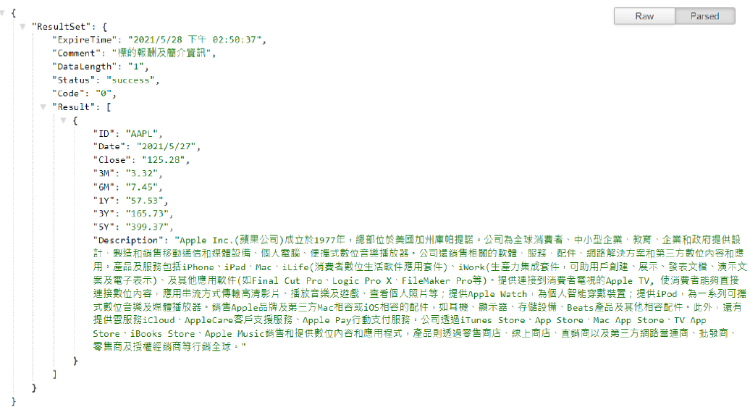
 | Response:
 | # | Field Description | Field Name | Data Type | Mandatory | Note | Remark
 | 1 | 資料集合 | ResultSet | object | ü
 | 1.1 | 資料過期時間 | ExpireTime | string | ü
 | 1.2 | API 標題 API Title | Comment | string | ü
 | 1.3 | 資料筆數 | DataLength | string | ü
 | 1.4 | 狀態訊息 | Status | string | ü
 | 1.5 | 狀態碼 | Code | string | ü |  | 0:Success -1:Fail 403:No permission
 | 1.6 | 結果 | Result | object | ü
 | 1.6.1 | 標的代碼 Investment targets Code | ID | string | ü
 | 1.6.2 | 日期 | Date | string | ü
 | 1.6.3 | 收盤價 Closing Price | Close | string | ü
 | 1.6.4 | 3 個月報酬率(%) 3 months return on investment | 3M | string | ü
 | 1.6.5 | 6 個月報酬率(%) 6 months return on investment | 6M | string | ü
 | 1.6.6 | 一年報酬率(%) 1 year return on investment | 1Y | string | ü
 | 1.6.7 | 3 年報酬率(%) 3 years return on investment | 3Y | string | ü
 | 1.6.8 | 5 年報酬率(%) 5 years return on investment | 5Y | string | ü
 | 1.6.9 | 簡介 Company Introduction | Description | string | ü

249_SSPriceChart
 | Version: | 2024-06-28
Return to Index | Team科別: | 個網平台科
 | NO: | 249
 | SysCode: | TWWEB00003 | SysName: | MMA金融交易網資訊源系統
 | API Code | API Type | API Name | API Description | Channel | Sync/Async | Direction | Device | Remark | SIT API URL | UAT API URL | PROD API URL
 | SSPriceChart | API | Single Stock - Price Trend Information | 單一個股-價格走勢資料 | IB/MB/DAWHO | 即時同步Sync | MMA--> MMAFUND | APP/PC |  | https://mmafundrwdtest.moneydj.com/GetForeignStock/ShareSharesData.aspx?DataType=PriceChart&SID=SOXX&Freq=1Y | https://mmafundrwdtest.moneydj.com/GetForeignStock/ShareSharesData.aspx?DataType=PriceChart&SID=SOXX&Freq=1Y | https://mmafund.sinopac.com/GetForeignStock/ShareSharesData.aspx?DataType=PriceChart&SID=SOXX&Freq=1Y

 | Request:
 | # | Field Description | Field Name | Data Type | Mandatory | Note | Remark
 | 1 | 資料分類 | DataType | string | ü |  | Fix value：PriceChart
 | 2 | 標的代碼 Investment targets Code | SID | string | ü
 | 3 | 資料頻率 | Freq | string | ü |  | 三月：3M, 六月：6M, 一年：1Y, 三年：3Y, 五年：5Y
 | 4
 | 5
 | 6
 | 7
 | 8
 | 9
 | 10
 | 11
 | 12
 | 13
 | 14
 | 15
 | 16
 | 17
 | 18
 | 19
 | 20
 | 21
 | 22
 | 23
 | 24
 | 25
 | 26
 | 27
 | 28
 | 29
 | 30

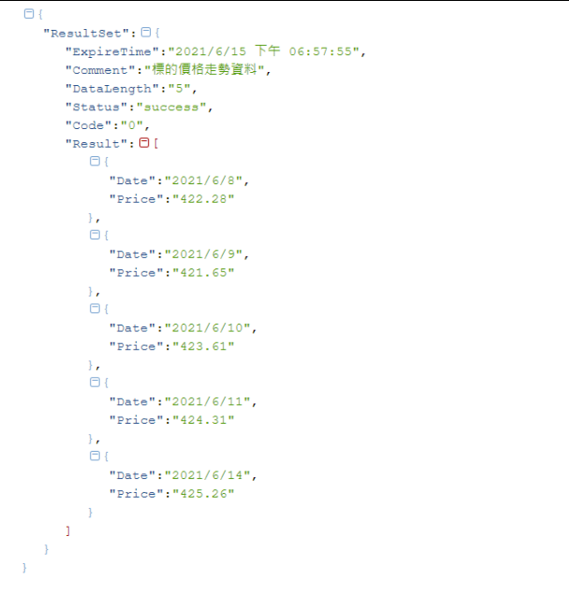
 | Response:
 | # | Field Description | Field Name | Data Type | Mandatory | Note | Remark
 | 1 | 資料集合 | ResultSet | object | ü
 | 1.1 | 資料過期時間 | ExpireTime | string | ü
 | 1.2 | API 標題 API Title | Comment | string | ü
 | 1.3 | 資料筆數 | DataLength | string | ü
 | 1.4 | 狀態訊息 | Status | string | ü
 | 1.5 | 狀態碼 | Code | string | ü |  | 0:Success -1:Fail 403:No permission
 | 1.6 | 結果 | Result | object | ü
 | 1.6.1 | 日期 | Date | string | ü
 | 1.6.2 | 價格 | Price | string | ü
 | 10
 | 11
 | 12
 | 13
 | 14
 | 15
 | 16
 | 17
 | 18
 | 19
 | 20
 | 21
 | 22
 | 23
 | 24
 | 25
 | 26
 | 27
 | 28
 | 29
 | 30

250_SSYearRoi
 | Version: | 2024-06-28
Return to Index | Team科別: | 個網平台科
 | NO: | 250
 | SysCode: | TWWEB00003 | SysName: | MMA金融交易網資訊源系統
 | API Code | API Type | API Name | API Description | Channel | Sync/Async | Direction | Device | Remark | SIT API URL | UAT API URL | PROD API URL
 | SSYearRoi | API | All individual stocks - one-year compensation data | 全部個股-一年報酬資料 | IB/MB/DAWHO | 即時同步Sync | MMA--> MMAFUND | APP/PC |  | https://mmafundrwdtest.moneydj.com/GetForeignStock/ShareSharesData.aspx?DataType=YearRoi | https://mmafundrwdtest.moneydj.com/GetForeignStock/ShareSharesData.aspx?DataType=YearRoi | https://mmafund.sinopac.com/GetForeignStock/ShareSharesData.aspx?DataType=YearRoi

 | Request:
 | # | Field Description | Field Name | Data Type | Mandatory | Note | Remark
 | 1 | 資料分類 | DataType | string | ü |  | Fix value：YearRoi
 | 2
 | 3
 | 4
 | 5
 | 6
 | 7
 | 8
 | 9
 | 10
 | 11
 | 12
 | 13
 | 14
 | 15
 | 16
 | 17
 | 18
 | 19
 | 20
 | 21
 | 22
 | 23
 | 24
 | 25
 | 26
 | 27
 | 28
 | 29
 | 30

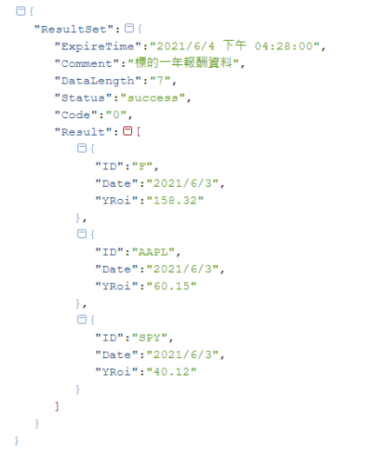
 | Response:
 | # | Field Description | Field Name | Data Type | Mandatory | Note | Remark
 | 1 | 資料集合 | ResultSet | object | ü
 | 1.1 | 資料過期時間 | ExpireTime | string | ü
 | 1.2 | API 標題 | Comment | string | ü
 | 1.3 | 資料筆數 | DataLength | string | ü
 | 1.4 | 狀態訊息 | Status | string | ü
 | 1.5 | 狀態碼 | Code | string | ü |  | 0:Success -1:Fail 403:No permission
 | 1.6 | 結果 | Result | object | ü
 | 1.6.1 | 代碼 | ID | string | ü
 | 1.6.2 | 日期 | Date | string | ü
 | 1.6.3 | 一年報酬(%) 1y return on investment | Yroi | string | ü
 | 11
 | 12
 | 13
 | 14
 | 15
 | 16
 | 17
 | 18
 | 19
 | 20
 | 21
 | 22
 | 23
 | 24
 | 25
 | 26
 | 27
 | 28
 | 29
 | 30

264_C013
 | Version: | 2024-06-28
Return to Index | Team科別: | 通路應用科
 | NO: | 264
 | SysCode: | BS92014 | SysName: | 分行系統
 | API Code | API Type | API Name | API Description | Channel | Sync/Async | Direction | Device | Remark | SIT API URL | UAT API URL | PROD API URL
 | C013 | Web Service | MMA客戶狀態查詢、變更、新增 Inquery、Update、Add MMA Member Status | MMA客戶狀態查詢、變更、新增 Inquery、Update、Add MMA Member Status | IB | Sync | Branch->MMA | PC |  | net.tcp://10.11.36.37:809/AppService/BranchService.svc | net.tcp://10.11.42.80:809/AppService/BranchService.svc | net.tcp://10.15.1.55:809/AppService/BranchService.svc

 | Request:RqHeader\
 | # | Field Description | Field Name | Data Type | Mandatory | Note | Remark
 | 1 | Server交易代號 Server Function ID | MsgID | X(30) | ü |  | BranchService:查詢MMA客戶狀態 Inquery MMA Member Status NB_U_USER_PROFILE:更新MMA客戶資料 Update MMA Member Data NB_I_USER_STATUS:查詢MMA客戶狀態 Inquery MMA Member Status NB_U_USER_STATUS:更新MMA客戶狀態 Update MMA Member Status NB_A_USER_STATUS:新增MMA客戶狀態 Add MMA Member
 | 2 | 訊息種類 Message Type | MsgType | X(1) | ü |  | I:查詢類 Inquery U:更新類 Update A:新增客戶 Add
 | 3 | 前端系統名稱 Client System Name | ChlName | X(10) | ü |  | default:Branch
 | 4 | 前端交易序號 Client Request EJNo | ChlEJNo | X(50) | ü |  | example:BRS2022071900143676945
 | 5 | 前端交易時間 Client Request Timestamp | ChlSendTime | datetime | ü |  | example:2022/07/19 09:18:02.940
 | 6 | Client交易代號 Client Request Transaction ID | TxnID | X(30) | ü |  | example:G0300
 | 7 | 分行代號 Branch ID | BranchID | X(9) | ü |  | example:121
 | 8 | 櫃台機號 Branch System Machine No | TermID | X(2) | ü |  | example:02
 | 9 | 櫃員的員編 User ID | UserID | X(6) | ü |  | example:104403
 | 10 | 放行主管的員編 Supervisor ID | SignID | X(6) |  |  | example:100424

 | Request:SvcRq\Rq\
 | MsgID = NB_I_USER_STATUS/BranchService
 | # | Field Description | Field Name | Data Type | Mandatory | Note | Remark
 | 1 | 身分證字號/統一編號 Customer ID | CUSTID | X(11) | ü |  | 含檢查碼

 | Request:SvcRq\Rq\
 | MsgID = NB_U_USER_STATUS/NB_A_USER_STATUS
 | # | Field Description | Field Name | Data Type | Mandatory | Note | Remark
 | 1 | 身分證字號/統一編號 Customer ID | CUSTID | X(1) | ü |  | 含檢查碼
 | 2 | 網路服務註記 MMA Service Remark | CPRTCD | X(1) | ü |  | 1.非約定帳號轉帳 2.密碼錯五次 3.約定帳號轉帳 6.查詢
 | 3 | 網路密碼函申請 Apply MMA Password Letter | GENPWD | X(1) |  |  | 0.網路密碼函申請
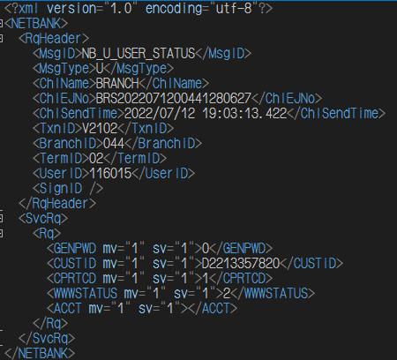
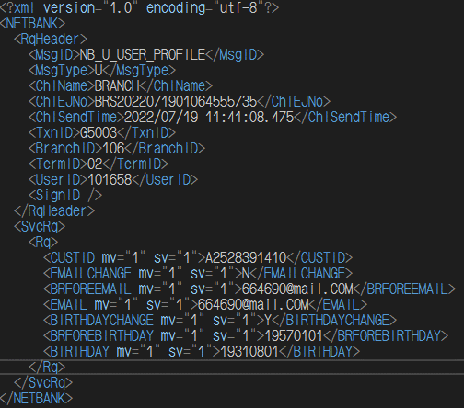
 | 4 | 密碼函狀態 MMA Password Letter Status | WWWSTATUS | X(1) | ü |  | 1.待啟用 2.轉在途 3.啟用 4.重新申請 5.註銷
 | 5 | 密碼註銷原因 MMA Password Cancel Reason | WWWMEMO | X(100) |  |  | default:客戶臨櫃申請
 | 6 | 禁止轉出帳號 No Transfer Out Account | ACCT | X(14)

 | Request:SvcRq\Rq
 | MsgID = NB_U_USER_PROFILE
 | # | Field Description | Field Name | Data Type | Mandatory | Note | Remark
 | 1 | 身分證字號/統一編號 Customer ID | CUSTID | X(11) | ü |  | 含檢查碼
 | 2 | 是否變更Email | EMAILCHANGE | X(1) | ü |  | Y:變更，N:不變更
 | 3 | 變更前Email | BRFOREEMAIL | X(50)
 | 4 | 變更後Email | EMAIL | X(50)
 | 5 | 是否變更生日 | BIRTHDAYCHANGE | X(1) | ü |  | Y:變更，N:不變更
 | 6 | 變更前生日 | BRFOREBIRTHDAY | DATETIME |  |  | Format:YYYY-MM-DD
 | 7 | 變更後生日 | BIRTHDAY | DATETIME |  |  | Format:YYYY-MM-DD

 | Response:RsHeader\
 | # | Field Description | Field Name | Data Type | Mandatory | Note | Remark
 | 1 | 交易結果 Transaction Result | RsSTAT\RsStatCode |  | ü |  | SUCCESS/FAIL
 | 2 | 錯誤訊息 Error Message | RsSTAT\Desc
 | 3 | Client交易代號 Client Request Transaction ID | TxnID | X(30)
 | 4 | Server交易代號 Server Function ID | MsgID | X(30)
 | 5 | 訊息種類 Message Type | MsgType | X(1)
 | 6 | 前端系統名稱 Client System Name | ChlName | X(10) | ü
 | 7 | 前端交易序號 Client Request EJNo | ChlEJNo | X(50) | ü |  | example:BRS2022071900143676945
 | 8 | 前端交易時間 Client Request Timestamp | RqTime | datetime | ü |  | example:2022/07/19 09:18:02.940
 | 9 | 後端交易時間 Server Response Timestamp | RsTime | datetime | ü |  | example:2022/07/19 09:18:03.369

 | Response:SvcRs\Rs\
 | MsgID = BranchService/NB_I_USER_STATUS/NB_U_USER_STATUS/NB_A_USER_STATUS
 | # | Field Description | Field Name | Data Type | Mandatory | Note | Remark
 | 1 | 身分證字號/統一編號 Customer ID | CUSTID | X(11)
 | 2 | 網路服務註記 MMA Service Remark | CPRTCD | X(1)
 | 3 | 網路服務註記更新時間 MMA Service Remark Updated Time | CPRTCDTIMESTAMP | X(14) |  |  | Format:YYYYMMDDHH24MISS
 | 4 | 密碼函狀態 MMA Password Letter Status | WWWSTATUS | X(1)
 | 5 | 密碼函日期 MMA Password Letter Date | WWWDATE | X(8) |  |  | Format:YYYYMMDD
 | 6 | 密碼函錯誤次數 MMA Password Letter Error Records | WWWCOUNT | X(3)
 | 7 | 密碼函更新時間 MMA Password Letter Updated Time | WWWTIMESTAMP | X(14) |  |  | Format:YYYYMMDDHH24MISS
 | 8 | 密碼註銷原因 MMA Password Cancel Reason | WWWMEMO | X(200)
 | 9 | 密碼函密碼 The Password on MMA Password Letter | WWWPWD | X(8)
 | 10 | 簡訊狀態 SMS Status | SMSSTATUS | X(1)
 | 11 | 簡訊手機號碼 SMS Mobile Phone | SMSMOBILE | X(10)
 | 12 | 手機錯誤次數 SMS Mobile Phone Error Records | MOBILECOUNT | X(3)
 | 13 | 簡訊申請日期 SMS Apply Date | SMSDATE | X(8) |  |  | Format:YYYYMMDD
 | 14 | 簡訊錯誤次數 SMS Error Records | SMSCOUNT | X(3)
 | 15 | 簡訊狀態異動時間 SMS Status Changed Time | SMSTIMESTAMP | X(14) |  |  | Format:YYYYMMDDHH24MISS
 | 16 | 簡訊註銷原因 SMS Cancel Reason | SMSMEMO | X(200)
 | 17 | 通路別 Channel | CHLAP
 | 18 |  | MBLOGINTIME |  |  |  | 分行系統未使用
 | 19 |  | MBLOGINSOURCE |  |  |  | 分行系統未使用
 | 20 | 禁止轉出帳號筆數 No Transfer Out Account Records | RECCOUNT
 | 20 | 禁止轉出帳號 No Transfer Out Account | Rcds\Rcd\ACCT | X(14)

 | Response:SvcRs\Rs\
 | MsgID = NB_U_USER_PROFILE
 | # | Field Description | Field Name | Data Type | Mandatory | Note | Remark
 | 1 | 身分證字號/統一編號 Customer ID | CUSTID | X(11) | ü |  | 含檢查碼
 | 2 | 是否變更Email Is Email Changed | EMAILCHANGE | X(1) | ü |  | Y:變更，N:不變更
 | 3 | 變更前Email Email Before Change | BRFOREEMAIL | X(50)
 | 4 | 變更後Email Email After Change | EMAIL | X(50)
 | 5 | 是否變更生日 Is Birthday Changed | BIRTHDAYCHANGE | X(1) | ü |  | Y:變更，N:不變更
 | 6 | 變更前生日 Birthday Before Change | BRFOREBIRTHDAY | DATETIME |  |  | Format:YYYY-MM-DD
 | 7 | 變更後生日 Birthday After Change | BIRTHDAY | DATETIME |  |  | Format:YYYY-MM-DD

265_C014
 | Version: | 2024-06-28
Return to Index | Team科別: | 通路應用科
 | NO: | 265
 | SysCode: | BS92014 | SysName: | 分行系統
 | API Code | API Type | API Name | API Description | Channel | Sync/Async | Direction | Device | Remark | SIT API URL | UAT API URL | PROD API URL
 | C014 | Web Service | 查詢 XID 及所屬公司 Inquery XID and Company | 查詢 XID 及所屬公司 Inquery XID and Company | IB | Sync | Branch->MMA | PC |  | http://10.11.37.81/B2BWS/CIBB2BService?wsdl | http://10.11.37.81/B2BWS/CIBB2BService?wsdl | http://10.16.1.229/B2BWS/CIBB2BService

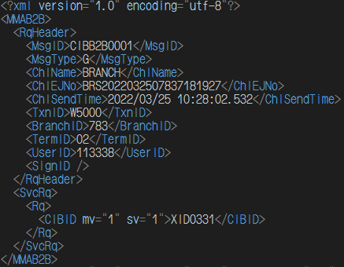
 | Request:RqHeader\
 | # | Field Description | Field Name | Data Type | Mandatory | Note | Remark
 | 1 | Server交易代號 Server Function ID | MsgID | X(30) | ü |  | default:CIBB2B0001
 | 2 | 訊息種類 Message Type | MsgType | X(1) | ü |  | default:G
 | 3 | 前端系統名稱 Client System Name | ChlName | X(10) | ü |  | default:BRANCH
 | 4 | 前端交易序號 Client Request EJNo | ChlEJNo | X(50) | ü |  | example:BRS2022071900143676945
 | 5 | 前端交易時間 Client Request Timestamp | ChlSendTime | datetime | ü |  | example:2022/07/19 09:18:02.940
 | 6 | Client交易代號 Client Request Transaction ID | TxnID | X(30) | ü |  | example:W5000
 | 7 | 分行代號 Branch ID | BranchID | X(9) | ü |  | example:121
 | 8 | 櫃台機號 Branch System Machine No | TermID | X(2) | ü |  | example:02
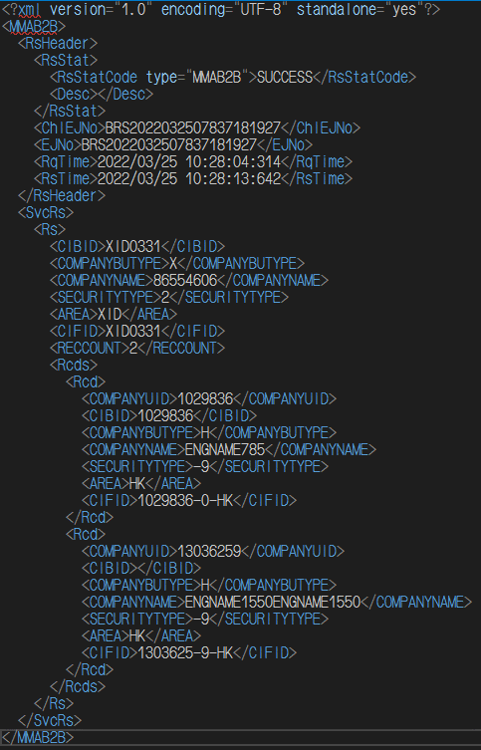
 | 9 | 櫃員的員編 User ID | UserID | X(6) | ü |  | example:104403
 | 10 | 放行主管的員編 Supervisor ID | SignID | X(6) |  |  | example:100424

 | Request:SvcRq\Rq\
 | MsgID = NB_I_USER_STATUS/BranchService
 | # | Field Description | Field Name | Data Type | Mandatory | Note | Remark
 | 1 | XID | CIBID | X(11) | ü

 | Response:RsHeader\
 | # | Field Description | Field Name | Data Type | Mandatory | Note | Remark
 | 1 | 交易結果 Transaction Result | RsSTAT\RsStatCode |  | ü |  | SUCCESS/FAIL
 | 2 | 錯誤訊息 Error Message | RsSTAT\Desc
 | 3 | 前端系統名稱 Client System Name | ChlName | X(10) | ü
 | 4 | 前端交易序號 Client Request EJNo | ChlEJNo | X(50) | ü |  | example:BRS2022071900143676945
 | 5 | 前端交易時間 Client Request Timestamp | RqTime | datetime | ü |  | example:2022/07/19 09:18:02.940
 | 6 | 後端交易時間 Server Response Timestamp | RsTime | datetime | ü |  | example:2022/07/19 09:18:03.369

 | Response:SvcRs\Rs\
 | # | Field Description | Field Name | Data Type | Mandatory | Note | Remark
 | 1 | XID | CIBID
 | 2 |  | COMPANYBUTYPE
 | 3 |  | COMPANYNAME
 | 4 |  | SECURITYTYPE
 | 5 |  | AREA
 | 6 |  | CIFID
 | 7 | 屬此XID下之各公司統一編號筆數 Belong to XID Company Records | RECCOUNT

 | Response:Rcds\Rcd\
 | # | Field Description | Field Name | Data Type | Mandatory | Note | Remark
 | 1 |  | COMPANYUID
 | 2 |  | CIBID
 | 3 |  | COMPANYBUTYPE
 | 4 |  | COMPANYNAME
 | 5 |  | SECURITYTYPE
 | 6 |  | AREA
 | 7 |  | CIFID

273_LoginValidate
 | Version: | 2024-06-28
Return to Index | Team科別: | 架構應用科
 | NO: | 273
 | SysCode: | TWWEB00057 | SysName: | 台網身分識別介接系統
 | API Code | API Type | API Name | API Description | Channel | Sync/Async | Direction | Device | Remark | SIT API URL | UAT API URL | PROD API URL
 | LoginValidate | API | 登入Login | Passing api parameters intailly and get identitical transation token for future requests. | IB/MB/DAWHO | Sync | AP->TWIDPortal | APP/PC |  | http://10.11.37.16/IDPortal/ | http://10.11.42.84/IDPortal/ | http://10.15.1.182/IDPortal/

 | Request:
 | # | Field Description | Field Name | Data Type | Mandatory | Note | Remark
 | 1 | 應用平台代號 | BusinessNo | A(15) | Y | Setting in TWID Portal before ussing.
 | 2 | API版本 | ApiVersion | 9(2,1) | Y | fixed value："1.0"
 | 3 | HashKey組別 | HashKeyNo | 9(6) | Y | default 1
 | 4 | 驗證編號 | VerifyNo | A(50) | Y | Front end application defined unique no.
 | 5 | 應用平台接收驗章結果以繼續處理交易之網頁介面 | ReturnURL | A(250) |  | If transacion finishing, website will be redirect or return to speicfic URL.
 | 6 | 應用平台自訂字串 | ReturnParams | A(250) |  | some paramters should be passed to return URL. (parameter need to do url encoding)
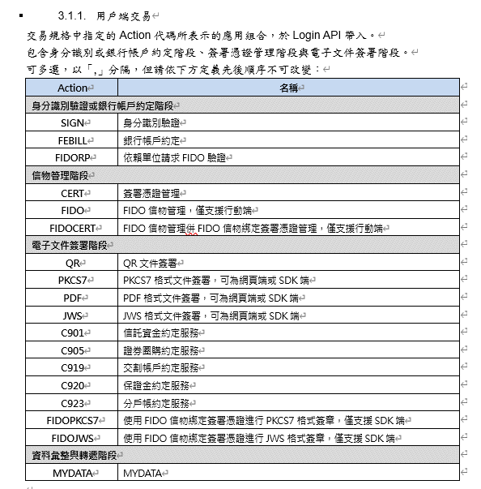
 | 7 | 驗證碼 | IdentifyNo | A(256) | Y | Identify ( BusinessNo + ApiVersion + HashKeyNo + VerifyNo + ReturnParams + InputParams + HashKey ) | For calculating,please refer to SPEC 2.3.1
 | 8 | 輸出參數 | InputParams | JSON | Y

 | 8 InputParams
 | # | Field Description | Field Name | Data Type | Mandatory | Note | Remark
 |  | 傳入參數 | InputParams |  | Y |  | null
 | 8.1 | 客戶證件號碼 | MemberNo | A(15) | Y | Customer Idenitfy no
 | 8.2 | 證件類型 | MemberNoType | 9(2) |  | Customer identity no Type： 「0」or NULL：Personal Idenitfy No 「4」：Company Identify No
 | 8.3 | 應用組合 | Action | A(30) | Y | Please refer to SPEC 3.1 | 【Cert】：Certification Apply 【PKCS7】：Certicitcation Verify 【Cert+PDF】：Document Signature 【Sign】：MID 【MyData】
 | 8.4 | 簽章內文 | Plaintext | A(1M) | Y | Signature Content. Please fill in MemberNo.
 | 8.5 | 身分識別方式 | CAType | A(30) |  | Please refer to SPEC 3.1.3
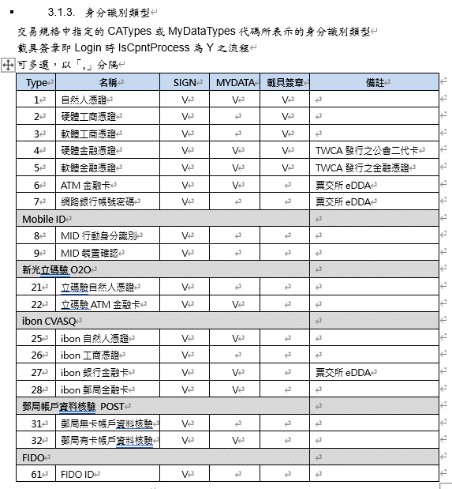
 | 8.6 | 憑證密碼 | AssignCertPassword | A(50) |  | 1. Only for web version use. For SDK version, please leave blank. 2. Applying Cert or Document Signing, Value can't be allowed null. 4. Password can't be empty string。 5. Cert verification action can be blank.
 | 8.7 | 錯誤碼格式 | ErrCodeType | 9(2) |  | 請固定帶入「1」 0為4碼錯誤碼，1為7碼錯誤碼 若為空則為4碼錯誤碼
 | 8.8 | 是否由載具憑證簽署文件 | IsCpntProcess | A(1) |  | 「N」或不帶：由 TWID Portal 核發軟體憑證簽章，即原本路線 「Y」：簽章作業由身分識別時同時完成，注意此時Action不得包含「CERT」，且 CAType 只支援 1 至 5
 | 8.9 | 電信認證參數 | MIDInputParams | JSON |  | When Action is SIGN and CAType includes 8、9.
 | 8.10 | PKCS7簽章參數 | PKCS7InputParams | JSON |  | When Action includes PKCS7.
 | 8.11 | PDF簽章參數 | PDFInputParams | JSON |  | When Action includes PDF.
 | 8.12 | MYDATA服務參數 | MyDataInputParams | JSON |  | When Action is MYDATA.

 | Response:
 | # | Field Description | Field Name | Data Type | Mandatory | Note | Remark
 | 1 | 應用平台代號 | BusinessNo | A(15) | Y | Setting in TWID Portal before ussing.
 | 2 | API版本 | ApiVersion | 9(2,1) | Y | fixed value："1.0"
 | 3 | HashKey組別 | HashKeyNo | 9(1) | Y | default 1
 | 4 | 驗證編號 | VerifyNo | A(50) | Y | Front end application defined unique no.
 | 5 | 執行結果 | ResultCode | A(1) | Y | S：Success F：Failure
 | 6 | 交易結果代碼 | ReturnCode | A(10) | Y | 0:Success; Others：Please refer to SPEC 5.2.
 | 7 | 錯誤訊息 | ReturnCodeDesc | X(500) |  | When ReturnCode <>0 or 0000, value exists.
 | 8 | 驗證碼 | IdentifyNo | A(256) | Y | Identify ( BusinessNo + APIVersion + HashKeyNo + VerifyNo + ResultCode + ReturnCode + OutputParams + HashKey)
 | 9 | 傳入參數 | OutputParams | JSON | Y

 | 9 OutputParams
 | # | Field Description | Field Name | Data Type | Mandatory | Note | Remark
 |  | 輸出參數 | OutputParams |  | Y |  | null
 | 9.1 | 顧客身分證號或統一編號 | MemberNo | A(15) | Y | Customer Idenitfy no
 | 9.2 | 通行證 | Token | 9(2) | Y | TWIDP generates unique key.
 | 9.3 | 時戳(UTC Time) | TimeStamp | A(30) | Y | yyyy-MM-ddTHH:mm:ss.fffffffZ | 【Cert】：Certification Apply 【PKCS7】：Certicitcation Verify 【Cert+PDF】：Document Signature 【Sign】：MID 【MyData】
 | 9.4 | 電信認證參數 | MIDOutputParams | JSON |  | When Action is SIGN and CAType includes 8、9.
 | 9.5 | PKCS7簽章參數 | PKCS7OutputParams | JSON |  | When Action includes PKCS7.
 | 9.6 | PDF簽章參數 | PDFOutputParams | JSON |  | When Action includes PDF.
 | 9.7 | MYDATA服務參數 | MyDataOutputParams | JSON |  | When Action is MYDATA.

302_Inv007_T
 | Version: | 2023-05-26 |  | 注意: 請參照Sample_C000寫法，請翻譯為英文或中英對照! 一個API請填寫一個Sheet!
Return to Index | Team科別: | 財富信託科
 | NO: | 302
 | SysCode: | TWTXN00092 | SysName: | 信託後台API服務
 | API Code | API Type | API Name | API Description | Channel | Sync/Async | Direction | Device | Remark | SIT API URL | UAT API URL | PROD API URL
 | Inv007_T | API | sGetPFCeYMAMT | 查詢資產走勢 Query asset trends | IB/MB | 即時同步Sync |  | APP/PC |  | http://10.11.140.110/api/PFInvest/sGetPFCeYMAMT | http://10.11.152.10/api/PFInvest/sGetPFCeYMAMT | 申請中

 | 查詢資產走勢
 | Request: | Header
 | # | Field Description | Field Name | Data Type | Mandatory | Note | Remark
 | 1 | 交易名稱 | MsgID | C(30) | ü |  | sGetPFCeYMAMT
 | 2 | 前端系統名稱 | ChlName | C(5) | ü |  | 如：EBANK\MAPP\MWEB\DAWHO
 | 3 | 前端自訂序號(PK) | ChlEJNo | C(50) | ü |  | ex:MMA-FUND_gPFCeYMAMT-0000130692803
 | 4 | 前端的系統timestamp | ChlSendTime | C(30) | ü |  | format：yyyy-MM-ddTHH:mm:ss
 | 5 | 前端交易IP | ChlIP | C(15) | ü |  | 如: 127.0.0.1
 | 6 | 語系 | Language | C(3) | ü |  | 繁中:TC \簡中:SC \英文:EN
 | 7 | 版號 | Version | C(6) | ü
 | 8 | 客戶身份證字號 | CustomerID | C(10) | ü
 | 9 | 客戶身分證字號檢查碼 | CustomerIDCheckcode | C(1) | ü

 | Request: | Body
 | # | Field Description | Field Name | Data Type | Mandatory | Note | Remark
 | 1 | 業務類別 | TrustType | X(2) | ü |  | 固定值：PF
 | 2 | 登入MMA使用者身份證號 | CustomerID | X(20) | ü |  | 登入MMA之身份證號
 | 3 | 登入MMA之身份證號檢查碼 | CustomerIDCheckcode | X(1) | ü |  | 登入MMA之身份證號檢核碼

 | Response: | Header
 | # | Field Description | Field Name | Data Type | Mandatory | Note | Remark
 | 1 |  | RsStat |  | ü
 | 1.1 | 交易成功/失敗代碼 | RsStatCode | C(10) | ü |  | SUCCESS:交易成功. FAIL:交易失敗
 | 1.2 | 回傳訊息 | Desc | C(200) | ü |  | 交易成功/失敗訊息
 | 2 | 前端自訂序號 | ChlEJNo | C(50) | ü |  | same with Request-ChlEJNo
 | 3 | 收到request timestamp | RqTime | C(30) | ü |  | format：yyyy-MM-ddTHH:mm:ss
 | 4 | 回傳request timestamp | RsTime | C(30) | ü |  | format：yyyy-MM-ddTHH:mm:ss
 | 5 | 客戶身份證字號 | CustomerID | C(10) | ü
 | 6 | 客戶身份證字號檢查碼 | CustomerIDCheckcode | C(1) | ü

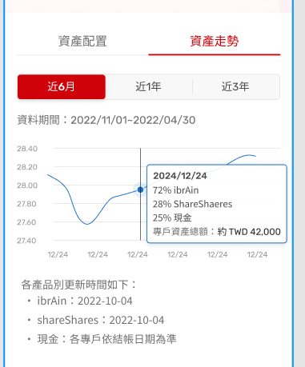
 | Response: | SvcRs.RsCollection (Multi)
 | # | Field Description | Field Name | Data Type | Mandatory | Note | Remark
 | 1 | 庫存基準日 | DataDate | X(10) | ü |  | YYYY/MM/DD
 | 2 | 月底投資現值 | DataAMT | numeric(19,5) | ü |  | 畫面上顯示
 | 3 | 月底投資金額 | InvestDollar | numeric(19,5)
 |  | AI 占比 | AIPercent | numeric(19,5)
 |  | ShareShares 佔比 | ETFPercent | numeric(19,5)
 |  | 現金佔比 | CashPercent | numeric(19,5)

 | Rq_Tag |  |  | Rs_Tag
 | 範例： |  |  | 範例：
 | { |  |  | {
 | "RqHeader": { |  |  | "RsHeader": {
 | "MsgID": "sGetPFCeYMAMT", |  |  | "RsStat": {
 | "ChlName": "EBANK", |  |  | "RsStatCode": "SUCCESS",
 | "ChlEJNo": ""MMA-AI_QUERY-0000739377890", |  |  | "Desc": "查詢成功"
 | "ChlSendTime": "2019-12-20T16:53:04", |  |  | },
 | "ChlIP": "10.11.161.121", |  |  | "ChlEJNo": "string",
 | "Language": "TC", |  |  | "RqTime": "2022-04-26T14:15:42.4155488+08:00",
 | "Verion": null, |  |  | "RsTime": "2022-04-26T14:15:42.4348005+08:00",
 | "CustomerID": " A258033787", |  |  | "CustomerID": "A258033787",
 | "CustomerIDCheckcode": "00" |  |  | "CustomerIDCheckcode": "00"
 | }, |  |  | },
 | "SvcRq": { |  |  | "SvcRs": {
 | "Rq": { |  |  | "RsCollect": [
 | "TrustType": "PF", |  |  | {
 | "CustomerID": "A258033787", |  |  | " DataDate ":"2021/09/30",
 | "CustomerIDCheckcode": "00" |  |  | "DataAMT":"2965.00000"
 | } |  |  | },
 | } |  |  | {
 | } |  |  | " DataDate ":"2021/10/30",
 |  |  |  | "DataAMT":"6035.00000"
 |  |  |  | },
 |  |  |  | {
 |  |  |  | " DataDate ":"2021/11/30",
 |  |  |  | "DataAMT":"9017.00000"
 |  |  |  | },
 |  |  |  | {
 |  |  |  | " DataDate ":"2021/12/30",
 |  |  |  | "DataAMT":"12012.00000"
 |  |  |  | }
 |  |  |  | ]
 |  |  |  | }
 |  |  |  | }

